Hoja1
Clientes | Trimestre 1 | Trimestre 2 | Trimestre 3 | Trimestre 4 | Semestre 1 | Semestre 2 | Total Año
Cliente4 | 1,087.00 | 628.00 | 1,467.00 | 1,448.00 | 1,715.00 | 2,915.00 | 4,630.00
Cliente5 | 760.00 | 1,175.00 | 1,368.00 | 1,321.00 | 1,935.00 | 2,689.00 | 4,624.00
Cliente7 | 1,042.00 | 1,182.00 | 1,019.00 | 1,323.00 | 2,224.00 | 2,342.00 | 4,566.00
Cliente2 | 1,266.00 | 1,066.00 | 1,033.00 | 1,124.00 | 2,332.00 | 2,157.00 | 4,489.00
Cliente9 | 827.00 | 964.00 | 1,205.00 | 1,115.00 | 1,791.00 | 2,320.00 | 4,111.00
Cliente6 | 854.00 | 663.00 | 1,088.00 | 1,296.00 | 1,517.00 | 2,384.00 | 3,901.00
Cliente10 | 644.00 | 1,051.00 | 908.00 | 1,263.00 | 1,695.00 | 2,171.00 | 3,866.00
Cliente8 | 1,263.00 | 612.00 | 735.00 | 893.00 | 1,875.00 | 1,628.00 | 3,503.00
Cliente3 | 643.00 | 972.00 | 586.00 | 658.00 | 1,615.00 | 1,244.00 | 2,859.00
Cliente1 | 657.00 | 775.00 | 471.00 | 680.00 | 1,432.00 | 1,151.00 | 2,583.00
10 | 9,043.00 | 9,088.00 | 9,880.00 | 11,121.00 | 1,813.10 | 2,100.10

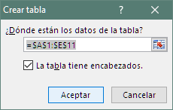
1. Ctrl T
(Insertar-Tabla)

2.

3. | =[@[Trimestre 1]]+[@[Trimestre 2]]
4. | =[@[Trimestre 3]]+[@[Trimestre 4]]
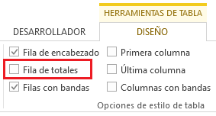
5.

7. | =SUMA(Ventas[@[Trimestre 1]:[Trimestre 4]])

8.
CON LOS DATOS DEL RANGO ANTERIOR...
1. Convierta el rango A1:E11 en tabla
2. Cambie el nombre de la nueva tabla de Tabla1 a Ventas
3. Cree una nueva columna llamada Semestre 1. Dicha columna deberá sumar los datos del Trimestre 1 y el Trimestre 2
Observe la fórmula.
4. Cree una nueva columna llamada Semestre 2 para sumar los datos del Trimestre 3 y el Trimestre 4
5. Active la fila de Totales
6. Cuente los Clientes, Sume las columnas de los Trimestres y Promedie los Semestres.
7. Cree una columna llamada Total Año y sume las ventas del año
8. Ordene la tabla por las ventas del año de mayor a menor
9. Aplique un formato condicional, con Barras de datos a esta columna.
10. Aplique un formato condicional, a las ventas de los trimestres que estén por debajo del promedio.

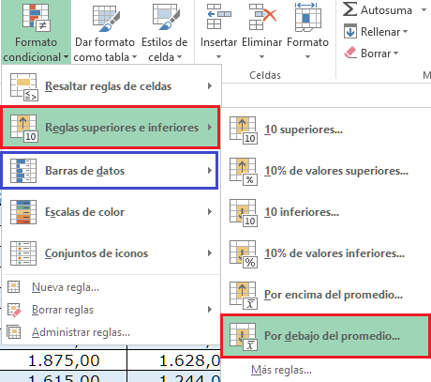
9. | Seleccione el rango deseado y...
10.

